상품제안서
파스텔 스마일치실 | 상품코드: F05548

 |  |  |  |  |  |  | 02-412-0044 | www.easy1.co.kr
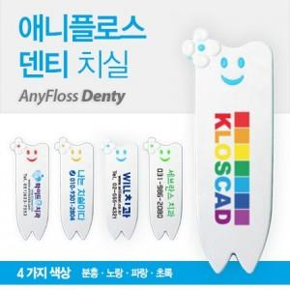

【상세/제작정보】 | * 기본수량 500EA 이하시 인쇄비 30,000원 추가됩니다.

【인쇄/포장옵션】 | 풀칼라 / 별도문의

【공급단가】 | 수량 | 500~ | 1,000~ | 2,000~ | 3,000~ | 5,000~
*VAT별도 | 단가 | 800원 | 770원 | 740원 | 710원 | 690원

【상품 URL】 | http://www.easy1.co.kr/src/goods_detail.php?gdno=5548

